4.メニュー
外部設計書 |  |  |  |  |  | 画面名 |  | ホームページ |  |  |  | 作成者 | 村岡 舞 |  |  | 更新者
 |  |  |  |  |  | システム名 |  | Homepage |  |  |  | 作成日 | 2021-06-09 |  |  | 更新日
 |  |  |  |  |  | 備考

 | 画面設計

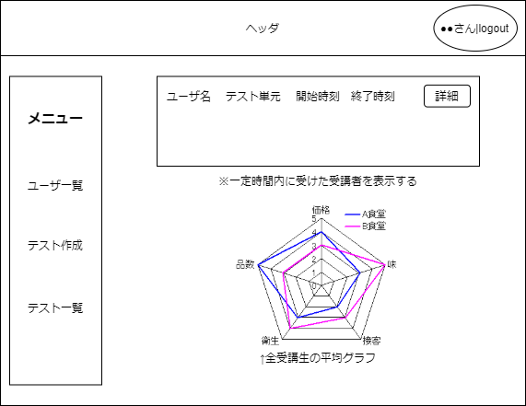
1
2

3

7
4

5

6
8

9
講師新規作成

 | 機能設計

 |  |  | ｢1. ユーザー名」を表示
 |  |  |  | 登録した際設定したユーザー名を表示する。

 |  |  | ｢２. ログアウト｣をクリックする
 |  |  |  | ログインページへ遷移する。

 |  |  | ｢３. メニュー｣をクリックする
 |  |  |  | メニューページでは選択できない。
 |  |  |  | メニューページ以外のページでクリックすると、メニューページに遷移する。

 |  |  | ｢４. ユーザー一覧｣をクリックする
 |  |  |  | ユーザー一覧ページに遷移する。

 |  |  | ｢５. テスト作成｣をクリックする
 |  |  |  | テスト作成ページへ遷移する。

 |  |  | ｢６. テスト一覧｣をクリックする
 |  |  |  | テスト一覧ページへ遷移する。

 |  |  | ｢７. 受講者最新情報｣を表示する
 |  |  |  | テストを受講した受講者を更新が新しい順に、設定された人数分表示する。

 |  |  | ｢８. 全受講生の平均点のチャート｣を表示する
 |  |  |  | 全受講生の平均点をチャート表で表示する。

 |  |  | ｢９. 講師新規作成｣をクリックする
 |  |  |  | 講師新規作成ページへ遷移する。

 | 項目定義書

 | No | 物理名 |  |  | 論理名 |  | 画面型 |  | データ型 | min | max | DBテーブル |  | DBカラム | 備考
 | 1 | mg_user |  |  | ユーザー名 |  | Label |  | String
 | 2 | mg_logout |  |  | ログアウト |  | Link |  | String
 | 3 | mg_menu |  |  | メニュー |  | Link |  | String
 | 4 | user_list |  |  | ユーザー一覧 |  | Link |  | String
 | 5 | test_create |  |  | テスト作成 |  | Link |  | String
 | 6 | mg_test_list |  |  | テスト一覧 |  | Link |  | String
 | 7 | news |  |  | 受講者最新情報 |  | Label |  |  | 0 | 10
 | 8 | average |  |  | 全受講生平均点 |  | Image
 | 9 | new_account |  |  | 講師新規作成 |  | Link |  | String

5.新規作成
外部設計書 |  |  |  |  |  | 画面名 |  | 新規作成 |  |  |  | 作成者 | 村岡 舞 |  |  | 更新者
 |  |  |  |  |  | システム名 |  | regist |  |  |  | 作成日 | 2021-06-09 |  |  | 更新日
 |  |  |  |  |  | 備考

 | 画面設計

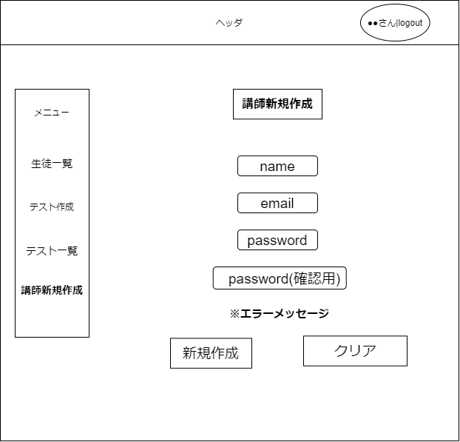
3
7
6
5
12
2
1
4
13

8

9

10

11

14

 | 機能設計

 |  |  | ｢１. ユーザー名」を表示する
 |  |  |  | 登録した際設定したユーザー名を表示する。

 |  |  | ｢２. name」登録する名前を入力するテキストボックスを設置
 |  |  |  | このボックスに入力された名前を読み取り、ユーザー名として登録する。

 |  |  | ｢３. email｣登録するメールアドレスを入力するテキストボックスを設置
 |  |  |  | このボックスに入力されたメールアドレスに確認メールを送る処理を行う。
 |  |  |  | また、入力されたメールアドレスはユーザー情報として登録する。

 |  |  | ｢４. Password｣登録するパスワードを入力するテキストボックスを設置
 |  |  |  | このボックスに入力されたパスワードは画面上では見えない設定をする。
 |  |  |  | 入力されたパスワードと｢5.passwird(確認用)｣が合致すると登録する。

 |  |  | ｢５. password(確認用)｣登録するパスワードを再度入力するテキストボックスを設置
 |  |  |  | このボックスに入力されたパスワードは画面上では見えない設定をする。
 |  |  |  | 入力されたパスワードと｢4.password｣が合致しない場合エラー処理を行い、登録処理を行わない。

 |  |  | ｢６. 新規作成｣をクリックする
 |  |  |  | パスワードに不備がなければ、ユーザーを登録する処理を行い、ログイン画面へ遷移する。

 |  |  | ｢７. クリア｣をクリックする
 |  |  |  | 再度新規登録画面へ遷移する。(ロード）

 |  |  | ｢８. メニュー｣をクリックする
 |  |  |  | メニューページでは選択できない。
 |  |  |  | メニューページ以外のページでクリックすると、メニューページに遷移する。

 |  |  | ｢９. ユーザー一覧｣をクリックする
 |  |  |  | ユーザー一覧ページに遷移する。

 |  |  | ｢１０. テスト作成｣をクリックする
 |  |  |  | テスト作成ページへ遷移する。

 |  |  | ｢１１. テスト一覧｣をクリックする
 |  |  |  | テスト一覧ページへ遷移する。

 |  |  | ｢１２. 講師新規作成｣をクリックする
 |  |  |  | 講師新規作成ページへ遷移する。

 |  |  | ｢１３. ログアウト｣をクリックする
 |  |  |  | ログインページへ遷移する。

 |  |  | ｢１４. エラーメッセージ｣を表示する
 |  |  |  | 新規登録が押され、｢４. passwird｣と｢５. password(確認用)｣が一致しない場合、エラーメッセージを表示する処理を行う。

 | 項目定義書

 | No | 物理名 |  |  | 論理名 |  | 画面型 |  | データ型 | min | max | DBテーブル |  | DBカラム | 備考
 | 1 | mg_user |  |  | ユーザー名 |  | Label |  | String
 | 2 | name |  |  | 名前 |  | Textbox
 | 3 | email |  |  | メールアドレス |  | Textbox
 | 4 | pass |  |  | パスワード |  | Textbox
 | 5 | pass_more |  |  | パスワード再入力 |  | Textbox
 | 6 | register |  |  | 新規作成 |  | Button
 | 7 | clear |  |  | クリア |  | Button
 | 8 | mg_menu |  |  | メニュー |  | Link |  | String
 | 9 | user_list |  |  | ユーザー一覧 |  | Link |  | String
 | 10 | test_create |  |  | テスト作成 |  | Link |  | String
 | 11 | mg_test_list |  |  | テスト一覧 |  | Link |  | String
 | 12 | new_account |  |  | 講師新規作成 |  | Link |  | String
 | 13 | mg_logout |  |  | ログアウト |  | Link |  | String
 | 14 | error |  |  | エラーメッセージ

6.生徒一覧
外部設計書 |  |  |  |  |  |  | 画面名 |  | 生徒一覧 |  |  |  | 作成者 |  |  | 更新者
 |  |  |  |  |  |  | システム名 |  |  |  |  |  | 作成日 |  |  | 更新日
 |  |  |  |  |  |  | 備考

 | 画面設計

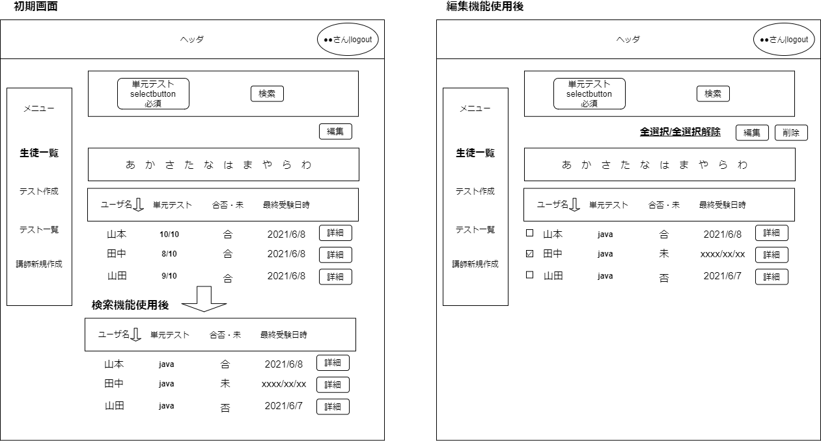

6.
7.
1.
15.
8.
14.
2.
9.
3.
11.
10.
4.
12.
13.
16.

5.

 | 機能設計

 |  |  |  | 画面ロード後
 |  |  |  |  | メニューバーの生徒一覧をクリックした後は初期画面として、ID順に全員表示され、
 |  |  |  |  | 「10. リストタイトル」の単元テストでは3/10のように、現在合格しているテスト数が表示される
 |  |  |  |  | また、検索機能使用後は「10. リストタイトル」の単元テスト欄には検索した単元テストが表示され、リストも変更される

 |  |  |  | 「６. 単元テスト」をセレクトボタンにて選択する
 |  |  |  |  | 「７. 検索」ボタンをクリックし検索を行う場合、単元テストの値は必須

 |  |  |  | 「９. 五十音順」をクリックする
 |  |  |  |  | あ、か、さ、、、をクリックするとリストにクリックした五十音の人のみ表示される

 |  |  |  | 「１１. ソート機能」をクリックする
 |  |  |  |  | 「10. リストタイトル」内にある、↓をクリックすることにより、リスト内の要素を昇順、降順に
 |  |  |  |  | 並び替えることができる。またこの機能は全ての「10. リストタイトル」の要素で可能

 |  |  |  | 「１３. 詳細」ボタンをクリックする
 |  |  |  |  | 詳細ボタンをクリックすることにより、受講者の詳細画面に遷移する

 |  |  |  | 「８. 編集」ボタンをクリックする
 |  |  |  |  | クリック後、１４.１５.１６が表示される

 |  |  |  | 「１４. 全選択/全選択解除」をクリックする
 |  |  |  |  | 「１６. チェックボックス」が全て選択される状態になる。また選択されている時にクリックすると、
 |  |  |  |  | チェックボックスが解除される

 |  |  |  | 「１５. 削除」ボタンをクリックする
 |  |  |  |  | 「１６. チェックボックス」で選択されているリストを削除することができる。

 | 項目定義書

 | No |  | 物理名 |  |  | 論理名 |  | 画面型 |  | データ型 | min | max | DBテーブル | DBカラム | 備考
 |  | 1 | mg_menu |  |  | メニュー |  | Link
 |  | 2 | user_list |  |  | 生徒一覧 |  | Link
 |  | 3 | test_create |  |  | テスト作成 |  | Link
 |  | 4 | mg_test_list |  |  | テスト一覧 |  | Link
 |  | 5 | new_account |  |  | 講師新規作成 |  | Link
 |  | 6 | test |  |  | テスト |  | Select
 |  | 7 | search |  |  | 検索 |  | Button
 |  | 8 | edit |  |  | 編集 |  | Button
 |  | 9 | kana |  |  | 五十音順 |  | Link
 |  | 10 | list_tilte |  |  | リストタイトル |  | String
 |  | 11 | sort |  |  | ソート機能 |  | Image
 |  | 12 | list_student |  |  | 受講者一覧 |  | String
 |  | 13 | detail |  |  | 詳細 |  | Button
 |  | 14 | all_select |  |  | 全選択 |  | Link
 |  | 15 | delete |  |  | 削除 |  | Button
 |  | 16 | checkbox |  |  | チェックボックス |  | Check

6.1生徒詳細
外部設計書 |  |  |  |  |  | 画面名 |  |  |  |  |  | 作成者 |  |  | 更新者
 |  |  |  |  |  | システム名 |  | 機能判定システム |  |  |  | 作成日 |  |  | 更新日
 |  |  |  |  |  | 備考

 | 画面設計

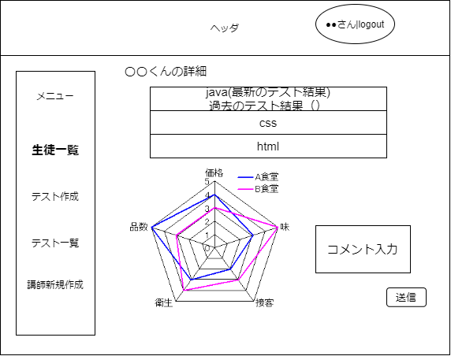

１

２
３

４

 | 機能設計

 |  |  |  | 「１．テスト結果一覧」をクリックする
 |  |  |  | 過去のテストの結果を各単元ごとに一覧で表示。

 |  |  |  | 「２．レーダーチャート」を表示する

 |  |  |  | 「３．コメント」ボックスに入力する
 |  |  |  | 講師が生徒宛に評価やコメントを入力できる。

 |  |  |  | 「４．送信」ボタン
 |  |  |  | 送信ボタンをクリックすると、生徒の画面にコメントが送られる。

 | 項目定義書

 | No |  | 物理名 |  | 論理名 |  | 画面型 |  | データ型 | min | max | DBテーブル | DBカラム | 備考
 |  | 1 | test_result |  | テスト結果一覧 |  | List
 |  | 2 | radar_chart |  | レーダーチャート |  | Image
 |  | 3 | comment |  | コメント |  | Textarea
 |  | 4 | send |  | 送信 |  | Button

7.テスト作成画面
外部設計書 |  |  |  |  |  |  | 画面名 |  | テスト作成画面 |  |  |  | 作成者 | 佐々木 |  |  | 更新者
 |  |  |  |  |  |  | システム名 |  |  |  |  |  | 作成日 |  |  |  | 更新日
 |  |  |  |  |  |  | 備考

 | 画面設計

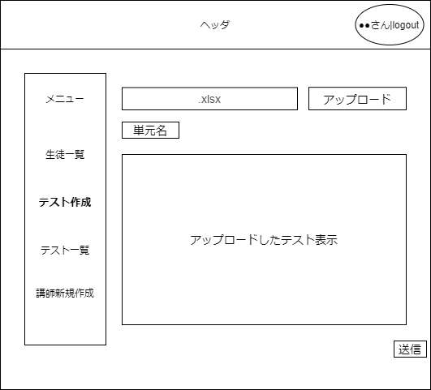

2
3

4

5
１

6

 | 機能設計

 |  |  |  | 「１. テスト作成」をクリックする
 |  |  |  |  | メニュータブのテスト作成をクリックするとテスト作成ページが表示される。

 |  |  |  | 「２. ファイル名」にアップロードする
 |  |  |  |  | アップロードするExcelファイルの名前が表示される。

 |  |  |  | 「３. アップロード」をクリックする
 |  |  |  |  | アップロードファイル選択ボタン。アップロードするファイルを選択する。

 |  |  |  | 「４. 単元」をセレクトボックスから選択する
 |  |  |  |  | アップロードするテスト内容が記述された、Excelファイルの単元を指定する。

 |  |  |  | 「５. テスト」を表示する
 |  |  |  |  | アップロードするExcelファイルの内容が表示される。

 |  |  |  | 「６. 送信」ボタンをクリックする
 |  |  |  |  | テストが送信される。

 | 項目定義書

 | No |  | 物理名 |  |  | 論理名 |  | 画面型 |  | データ型 | min | max | DBテーブル |  | DBカラム | 備考
 |  | 1 | test_create |  |  | テスト作成 |  | Link |  | String
 |  | 2 | file_name |  |  | ファイル名
 |  | 3 | upload |  |  | アップロードボタン |  | Button
 |  | 4 | subject |  |  | 単元 |  | Select |  | String
 |  | 5 | upload_text |  |  | アップロード内容 |  | Label
 |  | 6 | send |  |  | 送信 |  | Buttom

8.テスト一覧
外部設計書 |  |  |  |  |  |  | 画面名 |  | テスト一覧 |  |  |  | 作成者 |  |  | 更新者
 |  |  |  |  |  |  | システム名 |  |  |  |  |  | 作成日 |  |  | 更新日
 |  |  |  |  |  |  | 備考

 | 画面設計

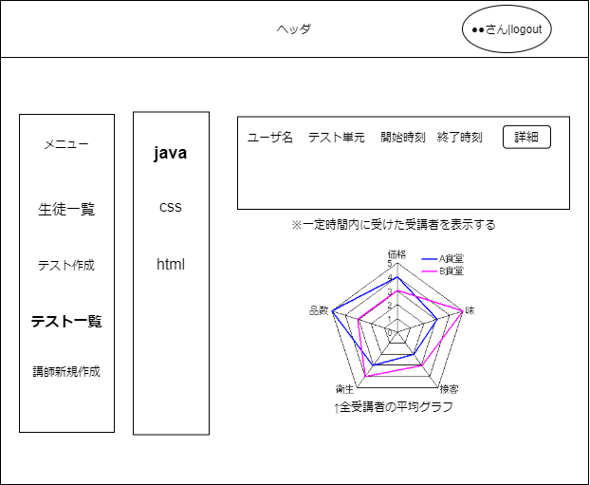

7.
8.
6.
1.

2.

3.
9.

4.

5.

 | 機能設計

 |  |  |  | 画面ロード後
 |  |  |  |  | ホーム画面で「４. 生徒一覧」した後に遷移される画面が上記になり、「６. テスト一覧」が表示されている

 |  |  |  | 「６. テスト一覧」のリンクをクリックする
 |  |  |  |  | 作成した単元テストが表示されたテスト一覧。
 |  |  |  |  | リストの単元テストのリンクをクリックすることにより、テスト詳細画面に遷移する

 |  |  |  | １.２.３.４.５.７.８.９については管理者ホーム画面と同じ

 | 項目定義書

 | No |  | 物理名 |  |  | 論理名 |  | 画面型 |  | データ型 | min | max | DBテーブル | DBカラム | 備考
 |  | 1 | mg_menu |  |  | メニュー |  | Link
 |  | 2 | user_list |  |  | 生徒一覧 |  | Link
 |  | 3 | test_create |  |  | テスト作成 |  | Link
 |  | 4 | mg_test_list |  |  | テスト一覧 |  | Link
 |  | 5 | new_account |  |  | 講師新規作成 |  | Link
 |  | 6 | test_list |  |  | テスト一覧 |  | Link
 |  | 7 | new_list |  |  | 最新受講者一覧 |  | String
 |  | 8 | detail |  |  | 詳細 |  | Button
 |  | 9 | radar_chart |  |  | レーダーチャート |  | Image

8.1.テスト詳細
外部設計書 |  |  |  |  |  | 画面名 |  | ホームページ |  |  |  | 作成者 | 村岡 舞 |  |  | 更新者
 |  |  |  |  |  | システム名 |  | Homepage |  |  |  | 作成日 | 2021-06-09 |  |  | 更新日
 |  |  |  |  |  | 備考

 | 画面設計
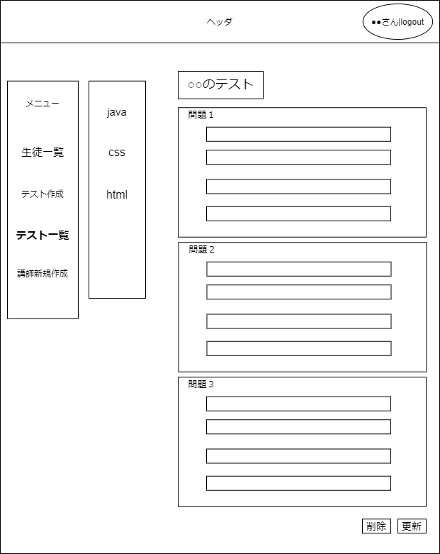
12
13

1
6
9
2
7

3
8

4

5

10
11

 | 機能設計

 |  |  | ｢１. メニュー｣をクリックする
 |  |  |  | メニューページでは選択できない。
 |  |  |  | メニューページ以外のページでクリックすると、メニューページに遷移する。

 |  |  | ｢２. ユーザー一覧｣をクリックする
 |  |  |  | ユーザー一覧ページに遷移する。

 |  |  | ｢２. テスト作成｣をクリックする
 |  |  |  | テスト作成ページへ遷移する。

 |  |  | ｢４. テスト一覧｣をクリックする。
 |  |  |  | テスト一覧ページへ遷移する。

 |  |  | ｢５. 講師新規作成｣をクリックする
 |  |  |  | 講師新規作成ページへ遷移する。

 |  |  | ｢６. java｣をクリックする
 |  |  |  | javaの問題の編集ページへ遷移する。

 |  |  | ｢７. css｣をクリックする
 |  |  |  | cssの問題の編集ページへ遷移する。

 |  |  | ｢８. html｣をクリックする
 |  |  |  | htmlの問題の編集ページへ遷移する。

 |  |  | ｢９. Java｣の問題を編集できるテキストボックスを設置
 |  |  |  | テキストボックス内は、アップロードページでアップロードされた問題を表示する。

 |  |  | ｢１０. 削除ボタン｣をクリックする。
 |  |  |  | このページにあるテスト問題を削除する処理。

 |  |  | ｢１１. 更新｣ボタンをクリックする
 |  |  |  | 編集内容を更新する処理。

 |  |  | ｢１２. ユーザー名」を表示
 |  |  |  | 登録した際設定したユーザー名を表示する。

 |  |  | ｢１３. ログアウト｣をクリックする
 |  |  |  | ログインページへ遷移する。

 | 項目定義書

 | No | 物理名 |  |  | 論理名 |  | 画面型 |  | データ型 | min | max | DBテーブル |  | DBカラム | 備考
 | 1 | mg_menu |  |  | メニュー |  | Link
 | 2 | user_list |  |  | ユーザー一覧 |  | Link
 | 3 | test_create |  |  | テスト作成 |  | Link
 | 4 | mg_test_list |  |  | テスト一覧 |  | Link
 | 5 | new_account |  |  | 講師新規作成 |  | Link
 | 6 | subject |  |  | java |  | Link
 | 7 | subject |  |  | css |  | Link
 | 8 | subject |  |  | html |  | Link
 | 9 | question |  |  | 問題 |  | Button
 | 10 | delete |  |  | 削除 |  | Button
 | 11 | update |  |  | 更新 |  | Button
 | 12 | mg_user |  |  | ユーザー名 |  | Label
 | 13 | mg_logout |  |  | ログアウト |  | Link

